关系图
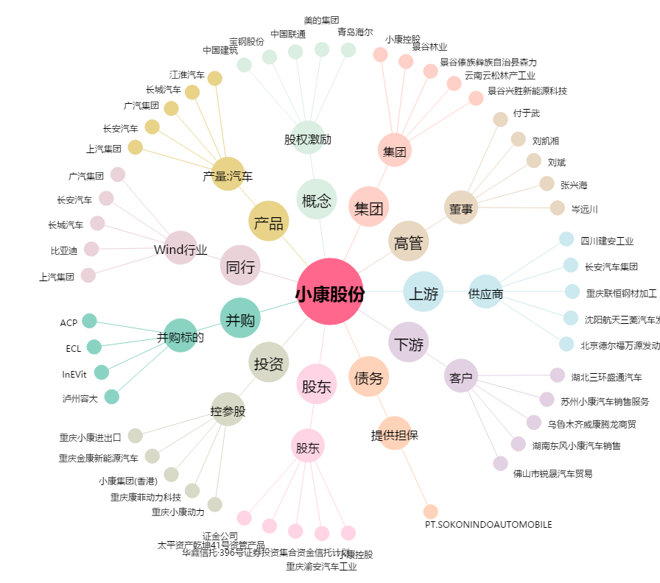
小康股份[601127.SH] - 关系概览图

